Reseräkning (sektion)
Reseräkning – Inrikes

 | Namn
 | E-post
 | Tjänsteresa till
 | Ärende

 |  |  | Avresa |  | Återkomst
 |  |  | Dag | Klockan | Dag | Klockan
 | Traktamente

 | Nattraktamente |  | Antal nätter

 | Bilersättning |  | Antal körda km |  | Egen bil
Vi behöver dina person- samt bankkontouppgifter för att kunna betala ut arvoden, reseersättningar och/eller traktamenten. Om du fått en utbetalning under detta kalenderår har vi dina uppgifter, annars behöver du fylla i dina uppgifter via QR-koden eller länken nedan.
 |  |  | Traktamente

 |  | Summa

 |  | Summa

 |  | Summa

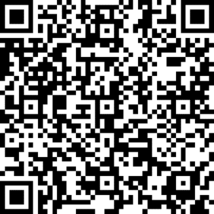
 |  | Summa

 |  | Summa

 | 1-5 | Summa dagtrakt.
 |  | Summa nattrakt.

 | Bil | Egen bil
 |  | Bilersättning

 | Utlägg | 1 |  |  | Länk till personuppgifter
 |  | 2
 |  | 3

 |  |  | Summa ersättning |  | Skattepl.ersättning
 | Totalsumma

 | Datum

 | Namn på utbetalningsansvarig/kassör i sektionen

 | Underskrift sektionsansvarig i IKSU

